1藍沢司
埼玉県環境アドバイザー活動紹介個票 |  |  |  |  |  |  |  | 検索用一覧に戻る

名前 |  | ふりがな |  | 年代 | 所在市町村
藍沢 司 |  | あいざわ つかさ |  | 60代 | さいたま市

顔写真又はイラスト |  | 活動状況の写真（1～２枚）
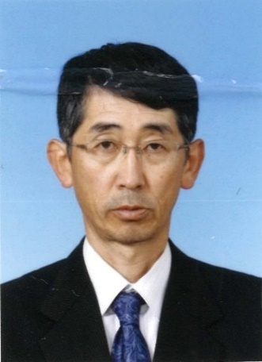 |  | 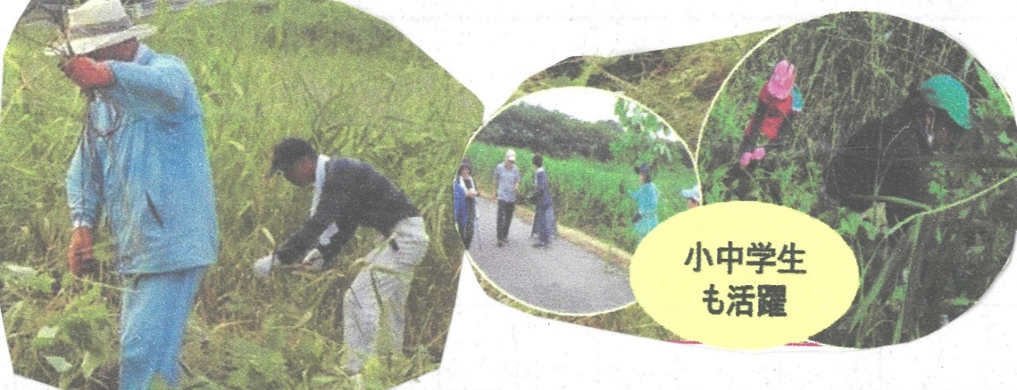

主な専門分野
（１） | 自然への愛着 |  | 植生管理・調査など
（２） | 生態系・生物多様性 |  | 野鳥観察

所有資格、経歴

所有資格
経歴 | 日本野鳥の会会員～ふるさと上谷沼地域創造塾
地域等での活動（複数記載可）
所属又は主催団体 |  |  | 団体や個人の活動紹介HP
ふるさと上谷沼 地域創造塾 |  |  | 上谷沼調節池や周辺の林の保全活動を行っています。

環境学習指導可能エリア
全市町村対応可／地域限定 |  | ※ 地域限定の場合：市町村・地域名 |  |  |  | 具体的な場所がある場合
全市町村
講座スタイル（複数〇可） |  | 対象（複数〇可）
講義 | 体験活動 | 未就学児 | 小学生 | 中学生 | 高校生 | 一般（大人） | 事業者
○ | ○ | - | ○ | ○ | ○ | ○ | -

連絡先 |  |  |  | ※連絡先非公表の場合又は電話連絡を御希望の場合は、環境政策課 （０４８－８３０－３０１９）へお問い合わせください
MAIL
環境学習指導等の活動実績
全体 | 回数 | 環境学習への延べ参加人数
活動回数 | 7 | ２４９人

主な活動実績の紹介 |  |  |  |  | ※１枚に収まる範囲で記載願います
年 月 | 活動内容（環境学習のテーマ） |  |  | 依頼団体 |  | 主な対象 | 参加人数
20・8月 | 自然生態系とは |  |  | 戸田市立新曽中学校 |  | 生物飼育部 | 40
・9月 | 自然災害と環境 |  |  | 川口市立芝西小学校 |  | ４年生 | 149
・9月 | ビオトープかいぼり |  |  | 川口市立小谷場中学校 |  | 環境科学部 | 20
１０月 | 上谷沼たんけん |  |  | 川口市立芝西小学校 |  | ３年生 | 40
24/1月 | よしず作り |  |  | 小谷場中環境科学部 |  | 1・２年生 | 15
７月 | レクチャー・自然とあ何か |  |  | 小谷場中環境科学部 |  | 1～３年 | 20
10 | レクチャー・ 昆虫のすみか |  |  | 東本郷小学校 |  | 教員 | 5

以下は選択用の記載ですので、修正等は行わないでください

参照リスト
該当の有無 | ○ | ○
 | - | ×

年代 | 20代
 | 30代
 | 40代
 | 50代
 | 60代
 | 70代
 | 80代
 | 90代

活動エリア | 全市町村
 | 地域限定

主な専門分野 | 自然への愛着
 | 生態系・生物多様性
 | 水質
 | 川の再生活動
 | 大気
 | 地質
 | 地球温暖化
 | 資源・エネルギー
 | 産業
 | 消費生活・衣食住
 | 公害・化学物質
 | ３Ｒ
 | SDGs

日付 | 1月
 | 2月
 | 3月
 | 4月
 | 5月
 | 6月
 | 7月
 | 8月
 | 9月
 | 10月
 | 11月
 | 12月

８荒木三郎
埼玉県環境アドバイザー活動紹介個票

名前 |  | ふりがな |  | 年代 | 所在市町村
荒木三郎 |  | あらきさぶろう |  | 70代 | 上尾市

顔写真又はイラスト |  | 活動状況の写真（1～２枚）
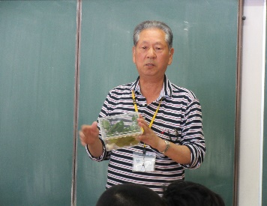 |  | 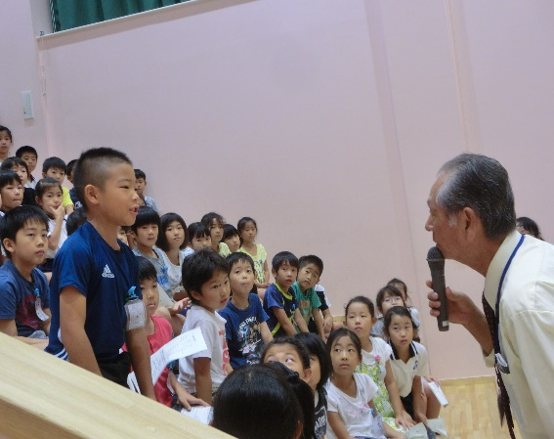 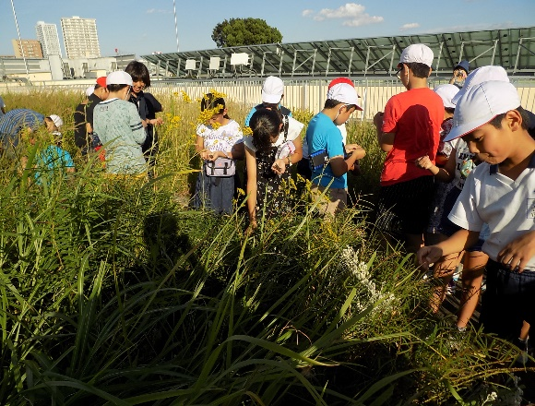

主な専門分野
（１） | 生態系・生物多様性 |  | 自然観察会・学校ビオトープなどで生物多様性の大切さを解説
（２） | 自然への愛着 |  | 自然が大好き、子供たちに希少動植物の大切さを解説、残す活動

所有資格、経歴

所有資格 | 環境カウンセラー（市民部門） 環境教育インストラクター 生態系保護指導員 埼玉県環境アドバイサー
経歴 | 上尾市環境推進協議会会員・太郎右衛門自然再生協議会委員・埼玉県自然学習センター指導員
地域等での活動（複数記載可）
所属又は主催団体 |  |  | 団体や個人の活動紹介HP
埼玉県生態系保護協会 希少動植物を守る会 環境カウンセラー |  |  | 上尾市、三つ又沼ビオトープ・北本自然観察公園・荒川中流域での自然観察や自然保護活動

環境学習指導可能エリア
全市町村対応可／地域限定 |  | ※ 地域限定の場合：市町村・地域名 |  |  |  | 具体的な場所がある場合
地域限定 |  | 上尾市・桶川市・北本市・川島町 |  |  |  | 北本自然観察公園・三つ又沼ビオトープ・荒川河川流域
講座スタイル（複数〇可） |  | 対象（複数〇可）
講義 | 体験活動 | 未就学児 | 小学生 | 中学生 | 高校生 | 一般（大人） | 事業者
○ | ○ | ○ | ○ | ○ | ○ | ○ | ○

連絡先
電話 | ０４８－７７４－９３６２ |  |  | ※連絡先が非公表の方については、環境政策課 （０４８－８３０－３０１９）へお問い合わせください
FAX | 同上
MAIL | sr_smma_yknr_ysss@yahoo.co.jp
環境学習指導等の活動実績
全体 | 回数 | 環境学習への延べ参加人数
活動回数 | 45 | 2657

主な活動実績の紹介 |  |  |  |  | ※１枚に収まる範囲で記載願います
年 月 | 活動内容（環境学習のテーマ） |  |  | 依頼団体 |  | 主な対象 | 参加人数
令和7年 2月 | 自然再生地の保全管理作業 |  |  | 大和ハウス北関東支店 |  | 支店職員 | 210
令和7年 ４月 | セブンの森環境保全活動 |  |  | セブンイレブン記念財団 |  | 店舗職員家族 | 72
令和７年 ５月 | 武蔵野銀行新人研修・環境管理作業体験 |  |  | 武蔵野銀行人事部 |  | 新人職員B班 | 70
令和７年 ６月 | 学校ビオトープの動植物について |  |  | 上尾市立大谷小学校 |  | ３年生 | 114
令和７年 ６月 | 第１２回大石北小ホタル観賞会 |  |  | 上尾市立大石北小学校 |  | 小学生親子 | 600
令和７年 ６月 | 総合学習校内でビオトープ候補地点調査 |  |  | 上尾市立今泉小学校 |  | ３年生 | 125
令和７年 ６月 | 生活科授業・秋の七草と上尾の生き物 |  |  | 上尾市立大石北小学校 |  | ２年生 | 116
令和７年 １０月 | 生活科授業・秋の七草と上尾の生き物 |  |  | 上尾市立大石南小学校 |  | ２年生 | 64
令和７年 １０月 | 三つ又沼 ハンノキ移植と自然観察 |  |  | しののめキッズパーク保育園 |  | 年長組 | 27
令和７年 １０月 | 荒川の草花プロジェクト・植物の移殖 |  |  | 江戸川区立小松川小学校 |  | ５年生 | 67
令和７年 １１月 | 荒川の草花プロジェクト・植物の移殖 |  |  | 川島町立つばさ小学校 |  | ３年生 | 38
令和７年 １１月 | 自然再生地の保全管理作業・野外実習 |  |  | 学習院大学教育学部 |  | 学生 | 37
令和７年 １１月 | 自然再生地の環境保全活動 |  |  | セブンイレブン記念財団 |  | 店舗職員家族 | 92

以下は選択用の記載ですので、修正等は行わないでください

参照リスト
該当の有無 | ○ | ○
 | - | ×

年代 | 20代
 | 30代
 | 40代
 | 50代
 | 60代
 | 70代
 | 80代
 | 90代

活動エリア | 全市町村
 | 地域限定

主な専門分野 | 自然への愛着
 | 生態系・生物多様性
 | 水質
 | 川の再生活動
 | 大気
 | 地質
 | 地球温暖化
 | 資源・エネルギー
 | 産業
 | 消費生活・衣食住
 | 公害・化学物質
 | ３Ｒ
 | SDGs

日付 | 1月
 | 2月
 | 3月
 | 4月
 | 5月
 | 6月
 | 7月
 | 8月
 | 9月
 | 10月
 | 11月
 | 12月

10池田洋子
埼玉県環境アドバイザー活動紹介個票 |  |  |  |  |  |  |  | 検索用一覧に戻る

名前 |  | ふりがな |  | 年代 | 所在市町村
池田 洋子 |  | いけだ ようこ |  | 60代 | 東松山市

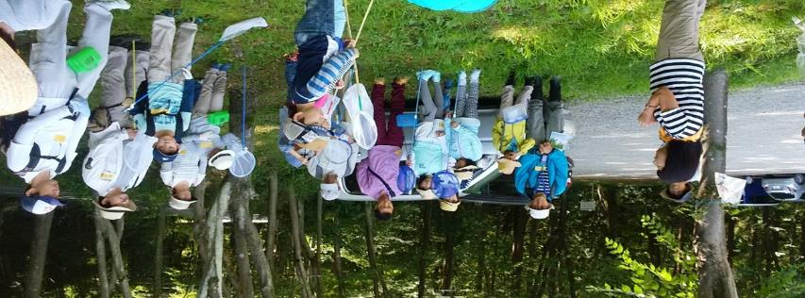
顔写真又はイラスト |  | 活動状況の写真（1～２枚）
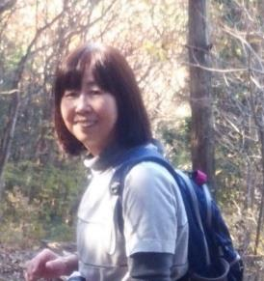

主な専門分野
（１） | 自然への愛着 |  | 自然観察を通して自然の大切さや、自然と触れ合う楽しさを体験してもらう。
（２） | 生態系・生物多様性 |  | 観察会を通して生態系の仕組みや多様性について伝える。

所有資格、経歴

所有資格 | NACS-ｊ自然観察指導員（日本自然保護協会） 埼玉県自然公園指導員（埼玉県委託）
経歴 | NPO法人自然観察指導員埼玉・東松山自然倶楽部・埼玉県自然公園指導員など10年以上活動
地域等での活動（複数記載可）
所属又は主催団体 |  |  | 団体や個人の活動紹介HP
NPO法人自然観察指導員埼玉・東松山自然倶楽部

環境学習指導可能エリア
全市町村対応可／地域限定 |  | ※ 地域限定の場合：市町村・地域名 |  |  |  | 具体的な場所がある場合
地域限定 |  | 東松山市など比企地区
講座スタイル（複数〇可） |  | 対象（複数〇可）
講義 | 体験活動 | 未就学児 | 小学生 | 中学生 | 高校生 | 一般（大人） | 事業者
○ | ○ | ○ | ○ | ○ |  | ○

連絡先 |  |  |  | ※連絡先非公表の場合又は電話連絡を御希望の場合は、環境政策課 （０４８－８３０－３０１９）へお問い合わせください
MAIL
環境学習指導等の活動実績
全体 | 回数 | 環境学習への延べ参加人数
活動回数 | 13 | 420

主な活動実績の紹介 |  |  |  |  | ※１枚に収まる範囲で記載願います
年 月 | 活動内容（環境学習のテーマ） |  |  | 依頼団体 |  | 主な対象 | 参加人数
R5、3 | ネイチャーウォーク・早春の生き物 |  |  | 東松山市 |  | 一般 | 25
R5、4 | 〃 春の森を楽しむ |  |  | 東松山市 |  | 一般 | 35
R5、5 | 〃 雑木林から滑川沿いへ |  |  | 東松山市 |  | 一般 | 30
R5、6 | 〃 湿地の生き物 |  |  | 東松山市 |  | 一般 | 30
R5、7 | 〃 夏の森で生き物探し |  |  | 東松山市 |  | 一般 | 30
R5、7 | 親子昆虫採集 |  |  | 東松山市 |  | 親子 | 40
R5、8 | ネイチャ－ウォーク・大人も子どもも昆虫博士になろう |  |  | 東松山市 |  | 一般・親子 | 30
R5、9 | 渡り鳥の観察 |  |  | 東松山市 |  | 一般 | 30
R5、10 | 田んぼの生き物 |  |  | 東松山市 |  | 一般 | 30
R5、11 | 秋の森を歩く |  |  | 東松山市 |  | 一般 | 30
R5、12 | カモの観察 |  |  | 東松山市 |  | 一般 | 30
R6,1 | 冬鳥の観察 |  |  | 東松山市 |  | 一般 | 40
R6,2 | 越冬する生き物たち |  |  | 東松山市 |  | 一般 | 40

以下は選択用の記載ですので、修正等は行わないでください

参照リスト
該当の有無 | ○ | ○
 | - | ×

年代 | 20代
 | 30代
 | 40代
 | 50代
 | 60代
 | 70代
 | 80代
 | 90代

活動エリア | 全市町村
 | 地域限定

主な専門分野 | 自然への愛着
 | 生態系・生物多様性
 | 水質
 | 川の再生活動
 | 大気
 | 地質
 | 地球温暖化
 | 資源・エネルギー
 | 産業
 | 消費生活・衣食住
 | 公害・化学物質
 | ３Ｒ
 | SDGs

日付 | 1月
 | 2月
 | 3月
 | 4月
 | 5月
 | 6月
 | 7月
 | 8月
 | 9月
 | 10月
 | 11月
 | 12月

20内田大貴
埼玉県環境アドバイザー活動紹介個票 |  |  |  |  |  |  |  | 検索用一覧に戻る

名前 |  | ふりがな |  | 年代 | 所在市町村
内田大貴 |  | うちだだいき |  | 30代 | 川口市

顔写真又はイラスト |  | 活動状況の写真（1～２枚）
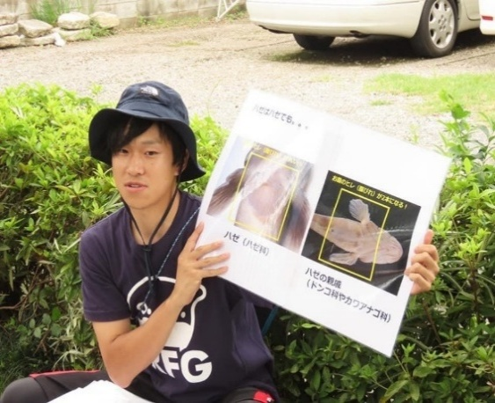 |  | 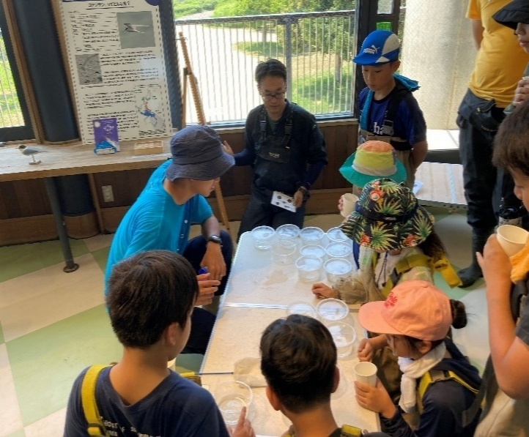

活動のPR |  | 主に水辺の生物に関する調査研究や観察会、子供向けの環境教育の活動をしています。

主な専門分野
（１） | 生態系・生物多様性 |  | 淡水魚類、水生昆虫をはじめとする水生生物全般
（２） | 自然への愛着 |  | 生態系や生物多様性に関わる環境教育活動

所有資格、経歴

所有資格 | 1級ビオトープ施工管理士、自然再生士、環境アセスメント士（自然環境部門）、技術士補（環境部門）
経歴 | 埼玉県立自然の博物館外部研究者、ミュージアムパーク茨城県自然博物館研究協力員
地域等での活動（複数記載可）
所属又は主催団体 |  |  | 団体や個人の活動紹介HP
埼玉県絶滅危惧動物種調査団 |  |  | https://researchmap.jp/daiki-u

環境学習指導可能エリア
全市町村対応可／地域限定 |  | ※ 地域限定の場合：市町村・地域名 |  |  |  | 具体的な場所がある場合
全市町村
講座スタイル（複数〇可） |  | 対象（複数〇可）
講義 | 体験活動 | 未就学児 | 小学生 | 中学生 | 高校生 | 一般（大人） | 事業者
○ | ○ |  | ○ | ○ | ○ | ○ | ○

連絡先 |  |  |  | ※連絡先非公表の場合又は電話連絡を御希望の場合は、環境政策課 （０４８－８３０－３０１９）へお問い合わせください
MAIL | aquariumdaikng@gmail.com
環境学習指導等の活動実績
全体 | 回数 | 環境学習への延べ参加人数 |  |  | 名前 | 内田大貴
活動回数 | 9 | 260

主な活動実績の紹介 |  |  |  |  | ※１枚に収まる範囲で記載願います
年 月 | 活動内容（環境学習のテーマ） |  |  | 依頼団体 |  | 主な対象 | 参加人数
2020/7 | 淡水ハゼを学ぶ巻 |  |  | NEES |  | 小学生以上 | 20
2021/6 | 狭山市 第5回田んぼの生きもの調査 |  |  | 特定非営利活動法人生物多様性農業支援センター |  | 小学生以上 | 20
2022/7 | 田んぼの生き物調査 |  |  | 特定非営利活動法人生物多様性農業支援センター |  | 小学生以上 | 20
2022/7 | 鳥類園で水辺の昆虫さがし！ |  |  | 都立葛西臨海公園 鳥類園 |  | 小学生以上 | 20
2023/6 | 「身近な自然で絵を描こう！」 |  |  | キッカケスクエア |  | 小学生以上 | 30
2023/7 | 田んぼの生きもの調査 田んぼの生きもの調査が私達の地域と暮らしと命を守る |  |  | 特定非営利活動法人生物多様性農業支援センター |  | 小学生以上 | 20
2024/6 | 田んぼの生きもの調査 |  |  | 特定非営利活動法人生物多様性農業支援センター |  | 小学生以上 | 20
2024/11 | 稲城市の昆虫についてー城山公園に生息している秋の昆虫と水生昆虫についてー |  |  | 稲城市教育委員会 |  | 小学生以上 | 10
2024/11 | ココがスゴいゾ！鳥類園の水生昆虫 |  |  | 葛西臨海公園サービスセンター ・NPO法人 生態教育センター |  | 小学生以上 | 100
2025/8 | 「稲城の夏の昆虫を見に行こう」 城山公園に生息している夏の昆虫と水生昆虫について |  |  | 稲城市教育委員会 |  | 小学生以上 | 10

以下は選択用の記載ですので、修正等は行わないでください

参照リスト
該当の有無 | ○ | ○
 | - | ×

年代 | 20代
 | 30代
 | 40代
 | 50代
 | 60代
 | 70代
 | 80代
 | 90代

活動エリア | 全市町村
 | 地域限定

主な専門分野 | 自然への愛着
 | 生態系・生物多様性
 | 水質
 | 川の再生活動
 | 大気
 | 地質
 | 地球温暖化
 | 資源・エネルギー
 | 産業
 | 消費生活・衣食住
 | 公害・化学物質
 | ３Ｒ
 | SDGs

日付 | 1月
 | 2月
 | 3月
 | 4月
 | 5月
 | 6月
 | 7月
 | 8月
 | 9月
 | 10月
 | 11月
 | 12月

26大森幸子
埼玉県環境アドバイザー活動紹介個票 |  |  |  |  |  |  |  | 検索用一覧に戻る

名前 |  | ふりがな |  | 年代 | 所在市町村
大森 幸子 |  | おおもり さちこ |  | 60代 | 神奈川県小田原市

顔写真又はイラスト |  | 活動状況の写真（1～２枚）
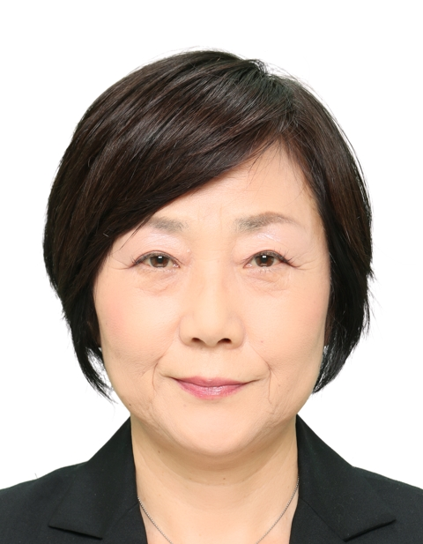 |  | 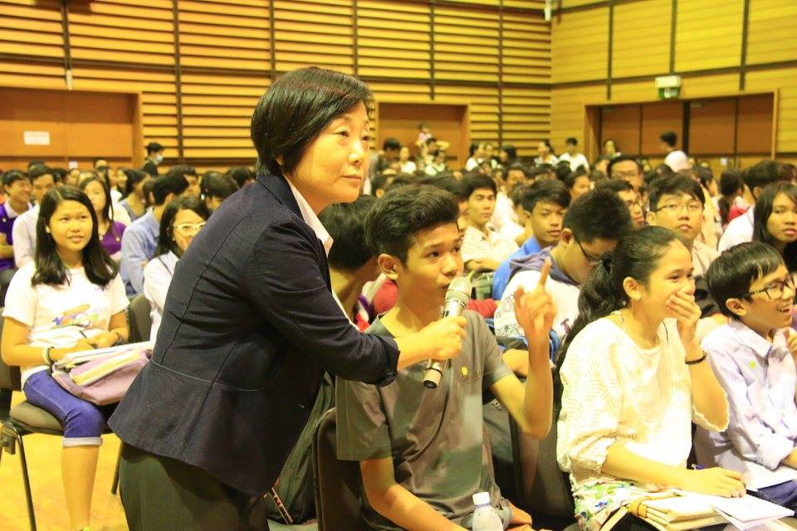 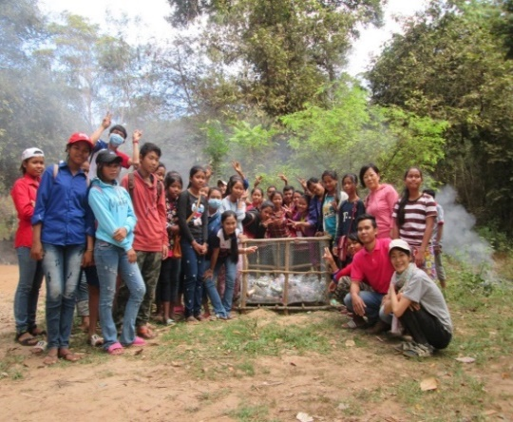

主な専門分野
（１） | 地球温暖化 |  | 地球温暖化と世界のゴミ問題
（２） | 自然への愛着 |  | 持続可能に向けた地球環境保全

所有資格、経歴

所有資格 | 環境教育
経歴 | 上智大学大学院地球環境学専攻
地域等での活動（複数記載可）
所属又は主催団体 |  |  | 団体や個人の活動紹介HP
JICA |  |  | 途上国では、サモア・マーシャル・ヨルダン・カンボジアで環境教育を実施。日本では久喜市の小学校で実施した。

環境学習指導可能エリア
全市町村対応可／地域限定 |  | ※ 地域限定の場合：市町村・地域名 |  |  |  | 具体的な場所がある場合
全市町村
講座スタイル（複数〇可） |  | 対象（複数〇可）
講義 | 体験活動 | 未就学児 | 小学生 | 中学生 | 高校生 | 一般（大人） | 事業者
○ | ○ |  | ○ | ○ | ○ | ○

連絡先 |  |  |  | ※連絡先非公表の場合又は電話連絡を御希望の場合は、環境政策課 （０４８－８３０－３０１９）へお問い合わせください
MAIL
環境学習指導等の活動実績
全体 | 回数 | 環境学習への延べ参加人数
活動回数 | 1 | 60

主な活動実績の紹介 |  |  |  |  | ※１枚に収まる範囲で記載願います
年 月 | 活動内容（環境学習のテーマ） |  |  | 依頼団体 |  | 主な対象 | 参加人数
H29年7月 | カンボジアのゴミ問題 |  |  | 久喜市立青毛小学校 |  | 5、6年生 | 60

以下は選択用の記載ですので、修正等は行わないでください

参照リスト
該当の有無 | ○ | ○
 | - | ×

年代 | 20代
 | 30代
 | 40代
 | 50代
 | 60代
 | 70代
 | 80代
 | 90代

活動エリア | 全市町村
 | 地域限定

主な専門分野 | 自然への愛着
 | 生態系・生物多様性
 | 水質
 | 川の再生活動
 | 大気
 | 地質
 | 地球温暖化
 | 資源・エネルギー
 | 産業
 | 消費生活・衣食住
 | 公害・化学物質
 | ３Ｒ
 | SDGs

日付 | 1月
 | 2月
 | 3月
 | 4月
 | 5月
 | 6月
 | 7月
 | 8月
 | 9月
 | 10月
 | 11月
 | 12月

30加藤清
埼玉県環境アドバイザー活動紹介個票 |  |  |  |  |  |  |  | 検索用一覧に戻る

名前 |  | ふりがな |  | 年代 | 所在市町村
加藤 清 |  | かとう きよし |  | 70代 | 久喜市

顔写真又はイラスト |  | 活動状況の写真（1～２枚）
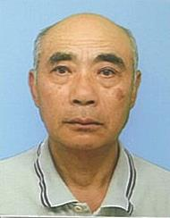 |  | 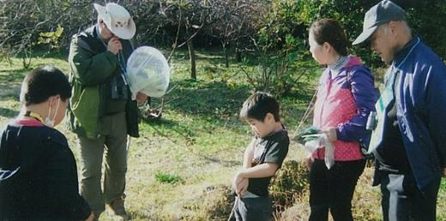 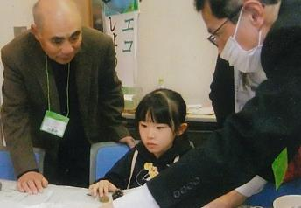

主な専門分野
（１） | 自然への愛着 |  | 自然観察 野鳥・樹木・花類
（２） | 川の再生活動 |  | 用水路の美化と修繕 川魚類・草花

所有資格、経歴

所有資格 | 埼玉県3R活動推進員・埼玉県農薬適正使用アドバイザー・久喜市環境審議会委員・久喜市緑の推進員 ・エコドライブアドバイザー・埼玉県地球温暖化防止活動推進員・埼玉県環境アドバイザー
経歴 | 10～15年経験有
地域等での活動（複数記載可）
所属又は主催団体 |  |  | 団体や個人の活動紹介HP
・環境大学修了生の会 ・上新堀農地管理組合 ・環境ネットワーク埼玉 |  |  | 子供向けに自然観察会・子どもエコフェスティバル等（ブース）出展 ・出前講座・地域活動・小学校等（環境活動）

環境学習指導可能エリア
全市町村対応可／地域限定 |  | ※ 地域限定の場合：市町村・地域名 |  |  |  | 具体的な場所がある場合
地域限定 |  | 久喜市内 |  |  |  | 埼玉県環境科学国際センター内
講座スタイル（複数〇可） |  | 対象（複数〇可）
講義 | 体験活動 | 未就学児 | 小学生 | 中学生 | 高校生 | 一般（大人） | 事業者
○ | ○ |  | ○ |  |  | ○

連絡先 |  |  |  | ※連絡先非公表の場合又は電話連絡を御希望の場合は、環境政策課 （０４８－８３０－３０１９）へお問い合わせください
MAIL
環境学習指導等の活動実績
全体 | 回数 | 環境学習への延べ参加人数
活動回数 | 25 | 約500人

主な活動実績の紹介 |  |  |  |  | ※１枚に収まる範囲で記載願います
年 月 | 活動内容（環境学習のテーマ） |  |  | 依頼団体 |  | 主な対象 | 参加人数
令和5年 4月 | 除草剤散布作業 |  |  | 上新堀農地管理組合 |  | 地域住民 | 20人
令和5年 4月 | 健康づくり・食育推進大会実行委員会 （係を決め各係の打合せ） |  |  | 久喜市（健康・食育実行委員） |  | 関係委員 | 20人
令和5年 4月 | 用水路・排水路等の清掃・点検 |  |  | 上新堀農地管理組合 |  | 地域住民 | 45人
令和5年 5月 | クリーン活動（ゴミゼロ） |  |  | 上新堀（11区内） (行政区） |  | 地域住民 | 85人
令和5年 6月 | クビアカツヤカミキリムシのパトロール |  |  | 久喜市役所（緑の推進員） |  | 関係推進員 | 10人
令和5年 8月 | エコライフDAY（夏）集計・統計作業 夏休みブースの撤去作業（環境センター） |  |  | 環境大学修了生の会 （温暖化防止部会） |  | 役員 | 4人
令和5年 8月 | 久喜市緑の推進員（情報交換会） |  |  | 久喜市役所（緑の推進員） |  | 推進員 | 8人
令和5年 10月 | 第11回久喜市健康づくり・食育推進大会 |  |  | 久喜市文化会館 |  | 関係委員 | 60人
令和5年 11月 | 農民連関東ブロック秋季研究集会（発表者） |  |  | 農民連埼玉 |  | 関係役員 | 100人
令和5年 11月 | イオンモール上尾（エネルギー体験） ブース展示（ドングリ・葉っぱ工作） |  |  | 埼玉こどもエコフェスティバル |  | 環境大学修了生の会員 | 10人
令和6年 1月 | 草焼き（病害虫駆除） |  |  | 上新堀農地管理組合 |  | 地域住民 | 16人
令和6年 2月 | 苗木（みかん）配布150本 |  |  | 久喜市緑の推進員 |  | 推進員 | 5人
令和6年 2月 | ﾌﾛｱｯﾌﾟ講座（環境科学国際センター）（発表者） |  |  | 環境大学修了生の会 |  | 会員 | 50人
令和6年 3月 | 浦和子供環境フェスティバル ブース出展 発電装置、ドングリ工作、八ﾂ葉工作 |  |  | 環境大学修了生の会 |  | 会員 | 250～300人

以下は選択用の記載ですので、修正等は行わないでください

参照リスト
該当の有無 | ○ | ○
 | - | ×

年代 | 20代
 | 30代
 | 40代
 | 50代
 | 60代
 | 70代
 | 80代
 | 90代

活動エリア | 全市町村
 | 地域限定

主な専門分野 | 自然への愛着
 | 生態系・生物多様性
 | 水質
 | 川の再生活動
 | 大気
 | 地質
 | 地球温暖化
 | 資源・エネルギー
 | 産業
 | 消費生活・衣食住
 | 公害・化学物質
 | ３Ｒ
 | SDGs

日付 | 1月
 | 2月
 | 3月
 | 4月
 | 5月
 | 6月
 | 7月
 | 8月
 | 9月
 | 10月
 | 11月
 | 12月

44神山裕則
埼玉県環境アドバイザー活動紹介個票 |  |  |  |  |  |  |  | 検索用一覧に戻る

名前 |  | ふりがな |  | 年代 | 所在市町村
神山 裕則 |  | こうやま やすのり |  | 60代 | 川口市

顔写真又はイラスト |  | 活動状況の写真（1～２枚）
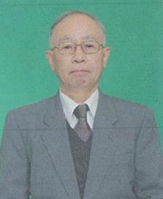 |  | 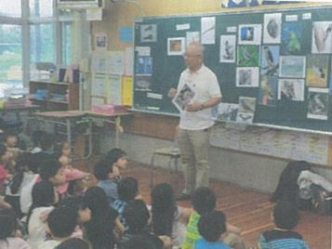 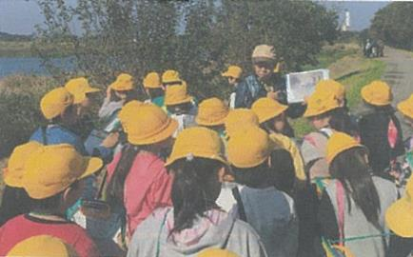

主な専門分野
（１） | 自然への愛着 |  | 自然観察 鳥・植物・虫など
（２） | ３Ｒ |  | 環境 3R・ボルネオと日本のつながり

所有資格、経歴

所有資格 | 自然観察指導員
経歴 | 小学校教員・川口市緑化対策委員
地域等での活動（複数記載可）
所属又は主催団体 |  |  | 団体や個人の活動紹介HP
自然っ子クラブ・グラウンドワーク川口 在家小学校エコクラブ |  |  | 総合・生活科お助け隊 神山裕則のホームページ

環境学習指導可能エリア
全市町村対応可／地域限定 |  | ※ 地域限定の場合：市町村・地域名 |  |  |  | 具体的な場所がある場合
全市町村
講座スタイル（複数〇可） |  | 対象（複数〇可）
講義 | 体験活動 | 未就学児 | 小学生 | 中学生 | 高校生 | 一般（大人） | 事業者
○ | ○ | ○ | ○ |  |  | ○

連絡先
電話 | 090-3914-8887 |  |  | ※連絡先が非公表の方については、環境政策課 （０４８－８３０－３０１９）へお問い合わせください
FAX | 048-297-4087
MAIL | k.kouyama@ymail.ne.jp
環境学習指導等の活動実績
全体 | 回数 | 環境学習への延べ参加人数
活動回数 | 34 | 3950人

主な活動実績の紹介 |  |  |  |  | ※１枚に収まる範囲で記載願います
年 月 | 活動内容（環境学習のテーマ） |  |  | 依頼団体 |  | 主な対象 | 参加人数
令和5年 5月 | 校庭の自然観察 |  |  | 柳崎小学校 |  | 4年生 | 76
令和5年 5月 | 木曽呂地域の歴史と特産物 |  |  | 木曽呂小学校 |  | 3年生 | 154
令和5年 5月 | ヤゴ救出大作戦 |  |  | 安行小学校 |  | 2年生 | 162
令和5年 5月 | ボルネオと日本のつながり |  |  | 戸田第一小学校 |  | 5年生 | 140
令和5年 6月 | リサイクル |  |  | 差間小学校 |  | 4年生 | 82
令和5年 9月 | ゴミの分別 |  |  | 戸塚南小学校 |  | 4年生 | 155
令和5年 9月 | イネかり |  |  | 安行小学校 |  | 5年生 | 166
令和5年 10月 | 見沼の自然観察 |  |  | 木曽呂小学校 |  | 3年生 | 154
令和5年 11月 | ドングリ人形づくり |  |  | 伊奈町立南小学校 |  | 1年生 | 84
令和5年 11月 | ドングリ人形づくり |  |  | 前川小学校 |  | 1年生 | 99
令和6年 2月 | ボルネオと日本のつながり |  |  | 戸塚南小学校 |  | 6年生 | 174
令和6年 3月 | ボルネオと日本のつながり |  |  | 木曽呂小学校 |  | 6年生 | 136
令和6年 3月 | ボルネオと日本のつながり |  |  | 在家小学校 |  | 6年生 | 59

以下は選択用の記載ですので、修正等は行わないでください

参照リスト
該当の有無 | ○ | ○
 | - | ×

年代 | 20代
 | 30代
 | 40代
 | 50代
 | 60代
 | 70代
 | 80代
 | 90代

活動エリア | 全市町村
 | 地域限定

主な専門分野 | 自然への愛着
 | 生態系・生物多様性
 | 水質
 | 川の再生活動
 | 大気
 | 地質
 | 地球温暖化
 | 資源・エネルギー
 | 産業
 | 消費生活・衣食住
 | 公害・化学物質
 | ３Ｒ
 | SDGs

日付 | 1月
 | 2月
 | 3月
 | 4月
 | 5月
 | 6月
 | 7月
 | 8月
 | 9月
 | 10月
 | 11月
 | 12月

56篠原吉則
埼玉県環境アドバイザー活動紹介個票 |  |  |  |  |  |  |  | 検索用一覧に戻る

名前 |  | ふりがな |  | 年代 | 所在市町村
篠原 吉則 |  | しのはら よしのり |  | 60代 | 久喜市

顔写真又はイラスト |  | 活動状況の写真（1～２枚）
 |  | 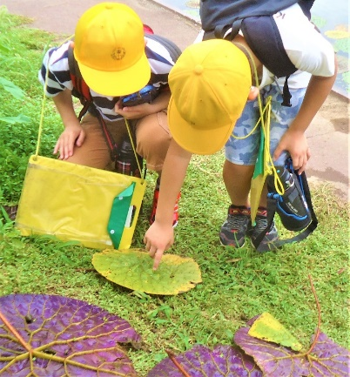 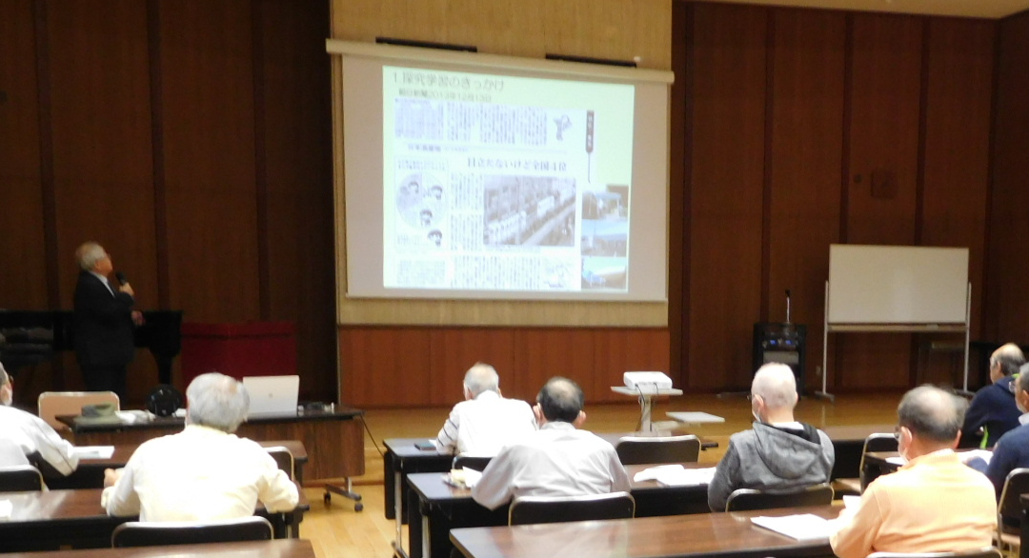

主な専門分野
（１） | 自然への愛着 |  | 自然観察会、葉っぱや、どんぐりを使った遊びや工作
（２） | 生態系・生物多様性 |  | 河川や水辺・田んぼの生きもの探し、水質調査

所有資格、経歴

所有資格 | 生態系保護指導員・中高教員免許・公害防止管理者・衛生管理者
経歴 | 地域の河川美化活動、小中学校環境学習
地域等での活動（複数記載可）
所属又は主催団体 |  |  | 団体や個人の活動紹介HP
久喜市社会福祉協議会寺子屋教室 久喜市観光ボランティアガイド会 |  |  | 地域風土に応じた自然遊び、地域さんぽを企画、運営しています

環境学習指導可能エリア
全市町村対応可／地域限定 |  | ※ 地域限定の場合：市町村・地域名 |  |  |  | 具体的な場所がある場合
全市町村
講座スタイル（複数〇可） |  | 対象（複数〇可）
講義 | 体験活動 | 未就学児 | 小学生 | 中学生 | 高校生 | 一般（大人） | 事業者
○ | ○ | ○ | ○ | ○ | ○ | ○ | ○

連絡先 |  |  |  | ※連絡先非公表の場合又は電話連絡を御希望の場合は、環境政策課 （０４８－８３０－３０１９）へお問い合わせください
MAIL
環境学習指導等の活動実績
 | 回数 | 環境学習への延べ参加人数
活動回数（全体） | 5 | 118
令和5年度 | 5

主な活動実績の紹介 |  |  |  |  | ※１枚に収まる範囲で記載願います
年 月 | 活動内容（環境学習のテーマ） |  |  | 依頼団体 |  | 主な対象 | 参加人数
2023-04-23 | 久喜の地下水はなぜ酒造りに適しているのか |  |  | 久喜市教育委員会 |  | 大人 | 20
2023-07-25 | 加須市浮野の里・昆虫観察会 |  |  | 加須市環境課 |  | 子どもと保護者 | 16
2023-07-26 | 加須市浮野の里・水生生物観察会 |  |  | 加須市環境か |  | 子どもと保護者 | 18
2023-08-12 | 加須市オニバス自生地・水生生物観察会 |  |  | 加須市北川辺支所 |  | 子どもと保護者 | 40
2023-11-04 | 久喜市市民大学公開講座・久喜の自然 |  |  | 久喜市市民大学 |  | 大人 | 24

 |  |  |  |  |  | 合計 | 118

以下は選択用の記載ですので、修正等は行わないでください

参照リスト
該当の有無 | ○ | ○
 | - | ×

年代 | 20代
 | 30代
 | 40代
 | 50代
 | 60代
 | 70代
 | 80代
 | 90代

活動エリア | 全市町村
 | 地域限定

主な専門分野 | 自然への愛着
 | 生態系・生物多様性
 | 水質
 | 川の再生活動
 | 大気
 | 地質
 | 地球温暖化
 | 資源・エネルギー
 | 産業
 | 消費生活・衣食住
 | 公害・化学物質
 | ３Ｒ
 | SDGs

日付 | 1月
 | 2月
 | 3月
 | 4月
 | 5月
 | 6月
 | 7月
 | 8月
 | 9月
 | 10月
 | 11月
 | 12月

57澁谷智大
埼玉県環境アドバイザー活動紹介個票 |  |  |  |  |  |  |  | 検索用一覧に戻る

名前 |  | ふりがな |  | 年代 | 所在市町村
澁谷 智大 |  | しぶや ともひろ |  | 50代 | 日高市

顔写真又はイラスト |  | 活動状況の写真（1～２枚）
 |  | 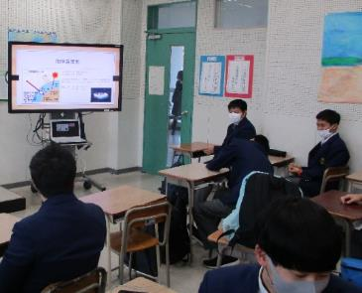 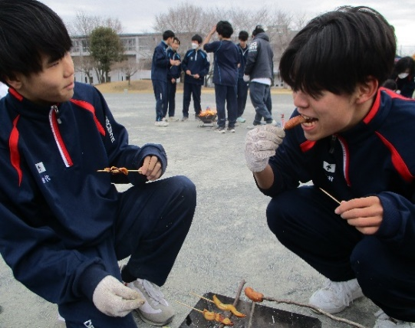

主な専門分野
（１） | 自然への愛着 |  | ネイチャーゲーム等を活用した自然への気づき
（２） | SDGs |  | 地球温暖化防止を中心とした環境問題

所有資格、経歴

所有資格 | 赤十字ベーシックライフサポーター 赤十字救急法救急員 防災士 ネイチャーゲーム指導者（リ－ダー）
経歴 | 高等学校教員
地域等での活動（複数記載可）
所属又は主催団体 |  |  | 団体や個人の活動紹介HP

環境学習指導可能エリア
全市町村対応可／地域限定 |  | ※ 地域限定の場合：市町村・地域名 |  |  |  | 具体的な場所がある場合
地域限定 |  | 埼玉県西部地域（日高市、飯能市中心）
講座スタイル（複数〇可） |  | 対象（複数〇可）
講義 | 体験活動 | 未就学児 | 小学生 | 中学生 | 高校生 | 一般（大人） | 事業者
○ | ○ |  | ○ | ○ | ○ | ○

連絡先 |  |  |  | ※連絡先非公表の場合又は電話連絡を御希望の場合は、環境政策課 （０４８－８３０－３０１９）へお問い合わせください
MAIL | shibuya0711@gmail.com
環境学習指導等の活動実績
全体 | 回数 | 環境学習への延べ参加人数
活動回数 | 21 | 212

主な活動実績の紹介 |  |  |  |  | ※１枚に収まる範囲で記載願います
年 月 | 活動内容（環境学習のテーマ） |  |  | 依頼団体 |  | 主な対象 | 参加人数
令和3年 5月～ | 自然体験活動（自然散策、火起こし、ロープワーク＜タープの張り方＞他） |  |  | 高等学校（選択授業） |  | 高校生（１～３年生） | 35
令和4年 5月～ | 自然体験活動（自然散策、火起こし、ロープワーク＜タープの張り方＞他） |  |  | 高等学校（選択授業） |  | 高校生（１～３年生） | 30
令和5年 5月～ | 自然体験活動（自然散策、火起こし、ロープワーク＜タープの張り方＞他） |  |  | 高等学校（選択授業） |  | 高校生（１～３年生） | 30
令和6年 5月～ | 自然体験活動（自然散策、火起こし、ロープワーク＜タープの張り方＞他） |  |  | 高等学校（選択授業） |  | 高校生（１～３年生） | 29
令和7年 5月～ | 自然体験活動（自然散策、火起こし、ロープワーク＜タープの張り方＞他） |  |  | 高等学校（選択授業） |  | 高校生（１～３年生） | 20
令和6年 9月 | 環境問題を考える（地球の温暖化） |  |  | 高等学校（地理総合授業） |  | 高校性（１年生） | 40
令和7年 9月 | 環境問題を考える（地球の温暖化） |  |  | 高等学校（地理総合授業） |  | 高校性（１年生） | 28

以下は選択用の記載ですので、修正等は行わないでください

参照リスト
該当の有無 | ○ | ○
 | - | ×

年代 | 20代
 | 30代
 | 40代
 | 50代
 | 60代
 | 70代
 | 80代
 | 90代

活動エリア | 全市町村
 | 地域限定

主な専門分野 | 自然への愛着
 | 生態系・生物多様性
 | 水質
 | 川の再生活動
 | 大気
 | 地質
 | 地球温暖化
 | 資源・エネルギー
 | 産業
 | 消費生活・衣食住
 | 公害・化学物質
 | ３Ｒ
 | SDGs

日付 | 1月
 | 2月
 | 3月
 | 4月
 | 5月
 | 6月
 | 7月
 | 8月
 | 9月
 | 10月
 | 11月
 | 12月

68髙野恵美
埼玉県環境アドバイザー活動紹介個票 |  |  |  |  |  |  |  | 検索用一覧に戻る

名前 |  | ふりがな |  | 年代 | 所在市町村
髙野 恵美 |  | たかの めぐみ |  | 60代 | さいたま市

顔写真又はイラスト |  | 活動状況の写真（1～２枚）
 |  | 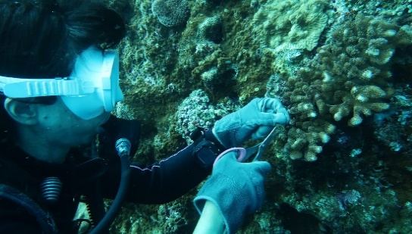 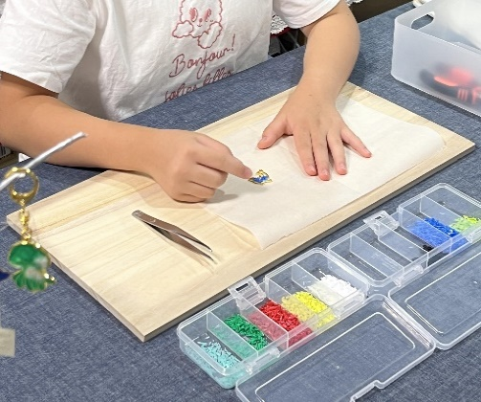

活動のPR |  | クリーン活動を行い回収した廃プラスチックでグッズを作り（アップサイクル）、それをを通して地球環境保護ための話やワークショップを行っています。

主な専門分野
（１） | SDGs |  | ・廃プラスチックの再生（アップサイクル）と環境保護
（２） | 自然への愛着 |  | ・生き物と海・川・街ゴミについて

所有資格、経歴

所有資格 | ・元中学校教員、ダイビング（AOW、DAD海中清掃資格）ライセンス
経歴 | さいたま市内中学校にて教諭として勤務。退職後沖縄県にて「地域おこし協力隊」として環境教育に関わる。環境保護のための海中清掃やビーチクリーンを実施。現在クリーン活動を行い回収されたプラスチックで「もの作り（アップサイクル）」を行う。また、アップサイクルを通して環境保護や街・川・海のゴミ問題、SDGｓを考えるワークショップを行っている
地域等での活動（複数記載可）
所属又は主催団体 |  |  | 団体や個人の活動紹介HP
trip chama |  |  | Instagram@trip_chama

環境学習指導可能エリア
全市町村対応可／地域限定 |  | ※ 地域限定の場合：市町村・地域名 |  |  |  | 具体的な場所がある場合
全市町村
講座スタイル（複数〇可） |  | 対象（複数〇可）
講義 | 体験活動 | 未就学児 | 小学生 | 中学生 | 高校生 | 一般（大人） | 事業者
○ | ○ | ○ | ○ | ○ | - | ○ | -

連絡先 |  |  |  | ※連絡先非公表の場合又は電話連絡を御希望の場合は、環境政策課 （０４８－８３０－３０１９）へお問い合わせください
MAIL | trip chama58@gmail.com
環境学習指導等の活動実績
全体 | 回数 | 環境学習への延べ参加人数 |  |  | 名前 | 髙野恵美
活動回数 | 12 | 174

主な活動実績の紹介 |  |  |  |  | ※１枚に収まる範囲で記載願います
年 月 | 活動内容（環境学習のテーマ） |  |  | 依頼団体 |  | 主な対象 | 参加人数
2024-04-04 | 海ゴミとアップサイクル （海洋ｺﾞﾐのｱｯﾌﾟｻｲｸﾙを通して環境を考えるﾜｰｸｼｮｯﾌﾟ） |  |  | 個人 |  | 幼児 | 1
2024-09-08 | 海ゴミとアップサイクル （海洋ｺﾞﾐのｱｯﾌﾟｻｲｸﾙを通して環境を考えるﾜｰｸｼｮｯﾌﾟ） |  |  | 個人 |  | 小学生 大人 | 2
2024-10-14 | サンゴと環境問題 |  |  | 個人 |  | 小学生 大人 | 24
2024-11-23 | 海ゴミとアップサイクル （海洋ｺﾞﾐのｱｯﾌﾟｻｲｸﾙを通して環境を考える展示とﾜｰｸｼｮｯﾌﾟ） |  |  | 個人 |  | 子ども 大人 | 26
2024-12-21 | 海ゴミとアップサイクル （海洋ｺﾞﾐのｱｯﾌﾟｻｲｸﾙを通して環境を考えるお話とものづくりﾜｰｸｼｮｯﾌﾟ） |  |  | 個人 |  | 子ども | 1
2025-02-15 | 海ゴミとアップサイクル （海洋ｺﾞﾐのｱｯﾌﾟｻｲｸﾙを通して環境を考えるお話とﾜｰｸｼｮｯﾌﾟ） |  |  | 個人 |  | 子ども 大人 | 3
2025-04-12 | 海ゴミとアップサイクル （海洋ｺﾞﾐのｱｯﾌﾟｻｲｸﾙを通して環境を考えるお話とﾜｰｸｼｮｯﾌﾟ） |  |  | 個人 |  | 子ども 大人 | 3
2025-06-11 | 海ゴミと生き物と地域環境 （タウン・ビーチクリーン。環境を考えるお話とワークショップ） |  |  | 鎌倉市学童 |  | 小学生 | 20
2025-08-03 | 海ゴミとアップサイクル （海洋ｺﾞﾐのｱｯﾌﾟｻｲｸﾙを通して環境を考えるお話とﾜｰｸｼｮｯﾌﾟ） |  |  | 個人 |  | 幼児から大人 | 12
2025-08-06 | 海ゴミと生き物と地域環境 （海洋ゴミを使ったアート作品づくり。環境を考えるお話とワークショップ） |  |  | 鎌倉市学童 |  | 小学生 | 30
2026-11-11 | 海と生き物と環境 （環境を考えるお話とワークショップ） |  |  | 環境フォーラム |  | 中学生 | 50
2026-12-29 | 海ゴミとアップサイクル （海洋ｺﾞﾐのｱｯﾌﾟｻｲｸﾙを通して環境を考えるお話とﾜｰｸｼｮｯﾌﾟ） |  |  | 個人 |  | 小学生 | 2

以下は選択用の記載ですので、修正等は行わないでください

参照リスト
該当の有無 | ○ | ○
 | - | ×

年代 | 20代
 | 30代
 | 40代
 | 50代
 | 60代
 | 70代
 | 80代
 | 90代

活動エリア | 全市町村
 | 地域限定

主な専門分野 | 自然への愛着
 | 生態系・生物多様性
 | 水質
 | 川の再生活動
 | 大気
 | 地質
 | 地球温暖化
 | 資源・エネルギー
 | 産業
 | 消費生活・衣食住
 | 公害・化学物質
 | ３Ｒ
 | SDGs

日付 | 1月
 | 2月
 | 3月
 | 4月
 | 5月
 | 6月
 | 7月
 | 8月
 | 9月
 | 10月
 | 11月
 | 12月

70田川裕則
埼玉県環境アドバイザー活動紹介個票 |  |  |  |  |  |  |  | 検索用一覧に戻る

名前 |  | ふりがな |  | 年代 | 所在市町村
田川 裕則 |  | たがわ ひろのり |  | 60代 | さいたま市

顔写真又はイラスト |  | 活動状況の写真（1～２枚）
 |  | 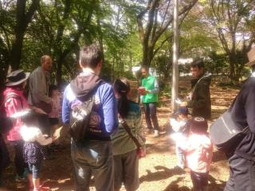 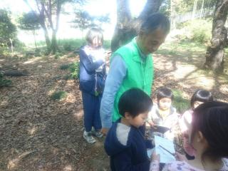

主な専門分野
（１） | 自然への愛着 |  | ネイチャーゲームを使って自然への気づきを得る
（２） | 生態系・生物多様性 |  | 自然の観察会をとおして、生物多様性の大切さなどを解説

所有資格、経歴

所有資格 | 森林インストラクター、ネイチャーゲームインストラクター、環境カウンセラー
経歴 | 埼玉県生態系保護協会川口支部で10年以上活動、埼玉県シェアリングネイチャー協会で20年以上活動
地域等での活動（複数記載可）
所属又は主催団体 |  |  | 団体や個人の活動紹介HP
うらわネイチャーゲームの会 埼玉森林インストラクター会 |  |  | https://urawasn.jimdofree.com/ https://saitamanomori2.jimdofree.com/

環境学習指導可能エリア
全市町村対応可／地域限定 |  | ※ 地域限定の場合：市町村・地域名 |  |  |  | 具体的な場所がある場合
全市町村
講座スタイル（複数〇可） |  | 対象（複数〇可）
講義 | 体験活動 | 未就学児 | 小学生 | 中学生 | 高校生 | 一般（大人） | 事業者
○ | ○ | ○ | ○ | ○ | ○ | ○ | ○

連絡先 |  |  |  | ※連絡先非公表の場合又は電話連絡を御希望の場合は、環境政策課 （０４８－８３０－３０１９）へお問い合わせください
MAIL
環境学習指導等の活動実績
全体 | 回数 | 環境学習への延べ参加人数
活動回数 | 2

主な活動実績の紹介 |  |  |  |  | ※１枚に収まる範囲で記載願います
年 月 | 活動内容（環境学習のテーマ） |  |  | 依頼団体 |  | 主な対象 | 参加人数
2016-12-07 | ネイチャーゲーム |  |  | かみひろや幼稚園 |  | 幼稚園児（年中） | 40
2016-12-08 | ネイチャーゲーム |  |  | かみひろや幼稚園 |  | 幼稚園児（年長） | 40

以下は選択用の記載ですので、修正等は行わないでください

参照リスト
該当の有無 | ○ | ○
 | - | ×

年代 | 20代
 | 30代
 | 40代
 | 50代
 | 60代
 | 70代
 | 80代
 | 90代

活動エリア | 全市町村
 | 地域限定

主な専門分野 | 自然への愛着
 | 生態系・生物多様性
 | 水質
 | 川の再生活動
 | 大気
 | 地質
 | 地球温暖化
 | 資源・エネルギー
 | 産業
 | 消費生活・衣食住
 | 公害・化学物質
 | ３Ｒ
 | SDGs

日付 | 1月
 | 2月
 | 3月
 | 4月
 | 5月
 | 6月
 | 7月
 | 8月
 | 9月
 | 10月
 | 11月
 | 12月

73 田島洋輔
埼玉県環境アドバイザー活動紹介個票 |  |  |  |  |  |  |  | 検索用一覧に戻る

名前 |  | ふりがな |  | 年代 | 所在市町村
田島 洋輔 |  | たじま ようすけ |  | 40代 | 埼玉県久喜市

顔写真又はイラスト |  | 活動状況の写真（1～２枚）
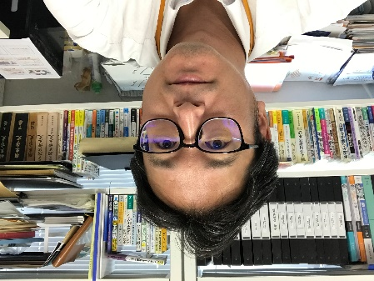 |  | 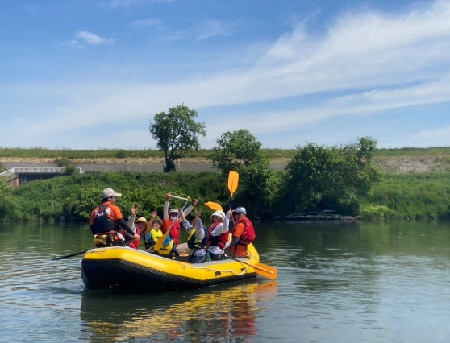 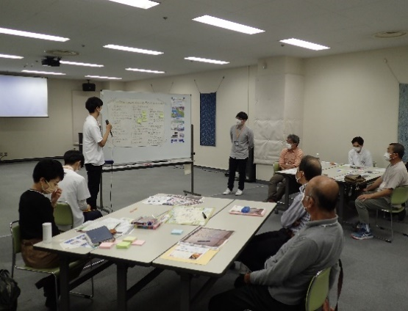

活動のPR |  | 主にワークショップによる意見の集約、とりまとめを行い、その成果を踏まえた河川環境活動の企画・運営を実施しています！独りよがりにならない地域密着型の活動を目指しています！

主な専門分野
（１） | 自然への愛着 |  | 環境まちづくり活動（川下り体験）、水辺の安全講座、環境学習支援
（２） | 地球温暖化 |  | 大学生と考える高校生ワークショップ（気候変動適応のミステリー）

所有資格、経歴

所有資格 | 博士（工学）、技術士（建設部門）、土木学会１級技術者（環境・エネルギー／地域・都市）、環境省環境カウンセラー（市民部門）、RACリーダー
経歴 | 日本大学理工学部まちづくり工学科助教、利根川の魅力を育む会事務局長、羽生市観光ビジョン策定委員会会長、久喜市環境審議会副会長、自然環境復元学会理事兼事業企画委員長 ほか
地域等での活動（複数記載可）
所属又は主催団体 |  |  | 団体や個人の活動紹介HP
日本大学理工学部 利根川の魅力を育む会 |  |  | ・環境まちづくり研究（循環型地域づくり、グリーンインフラの実装の取り組み） ・環境まちづくり活動（河川を活用したイベントやワークショップの運営他） ・環境学習支援、地球温暖化対策導入支援、清掃活動・環境調査 など

環境学習指導可能エリア
全市町村対応可／地域限定 |  | ※ 地域限定の場合：市町村・地域名 |  |  |  | 具体的な場所がある場合
地域限定 |  | 利根川をはじめとする河川周辺およびそれに付随する地域 |  |  |  | 羽生市、久喜市、加須市、行田市など
講座スタイル（複数〇可） |  | 対象（複数〇可）
講義 | 体験活動 | 未就学児 | 小学生 | 中学生 | 高校生 | 一般（大人） | 事業者
○ | ○ | ○ | ○ | ○ | ○ | ○ | ○

連絡先 |  |  |  | ※連絡先非公表の場合又は電話連絡を御希望の場合は、環境政策課 （０４８－８３０－３０１９）へお問い合わせください
MAIL | tajima.yousuke@nihon-u.ac.jp
環境学習指導等の活動実績
全体 | 回数 | 環境学習への延べ参加人数
活動回数 | 7-9回/年 | 200人程度/年

主な活動実績の紹介 |  |  |  |  | ※１枚に収まる範囲で記載願います
年 月 | 活動内容（環境学習のテーマ） |  |  | 依頼団体 |  | 主な対象 | 参加人数
2023年 5月 | 加須市連携ラフティングツアー （川下り体験、ジャンボ鯉のぼり見学） |  |  | 利根川流域住民 |  | 一般参加者 | 14名
2023年 6月 | 羽生市川俣小学校総合学習支援活動 （水辺の安全講座・座学＋体験） |  |  | 羽生市立川俣小学校 （6年生） |  | 児童・教員 | 18名
2023年 7月 | 利根川清掃活動および水辺で乾杯！ |  |  | 利根川流域住民 |  | 一般参加者 | 12名
2023年 7月 | 羽生市村君小学校総合学習支援活動 （川下り体験・生態系学習等） |  |  | 羽生市立村君小学校 （4～5年生） |  | 児童・保護者 | 34名
2023年 9月 | 羽生市川俣小学校総合学習支援活動 （川下り体験・生態系学習等） |  |  | 羽生市立川俣小学校 （6年生） |  | 児童・保護者 | 20名
2023年 9月 | テントサウナ体験会in利根川 |  |  | 利根川流域住民 |  | 一般参加者 | 35名
2024年 3月 | 利根川フォトコンテスト （応募期間：2023.7～2024.2） |  |  | 利根川流域住民 |  | 一般参加者 | 40作品
2024年 5月 | 加須市連携ラフティングツアー （川下り体験、ジャンボ鯉のぼり見学） |  |  | 利根川流域住民 |  | 一般参加者 | 14名
2024年 6月 | 小学校総合学習支援活動 （水辺の安全講座・座学＋体験） |  |  | 羽生市立川俣小学校 および 羽生市立村君小学校 |  | 児童・教員 | 40名
2024年 6-9月 | 大学生と考える高校生環境ワークショップ ー気候変動と身近な環境問題ー |  |  | 久喜市に在学・在住する 高校生 |  | 高校生 | 延べ40名
2024年 7月 | 羽生市村君小学校総合学習支援活動 （川下り体験・生態系学習等） |  |  | 羽生市立村君小学校 （3～6年生） |  | 児童・保護者 | 50名
2024年 9月 | 羽生市川俣小学校総合学習支援活動 （川下り体験・生態系学習等） |  |  | 羽生市立川俣小学校 （6年生） |  | 児童・保護者 | 20名
2024年 11月 | 利根川観光活用イベント （社会実験） |  |  | 利根川流域住民 |  | 一般参加者 | 35名

以下は選択用の記載ですので、修正等は行わないでください

参照リスト
該当の有無 | ○ | ○
 | - | ×

年代 | 20代
 | 30代
 | 40代
 | 50代
 | 60代
 | 70代
 | 80代
 | 90代

活動エリア | 全市町村
 | 地域限定

主な専門分野 | 自然への愛着
 | 生態系・生物多様性
 | 水質
 | 川の再生活動
 | 大気
 | 地質
 | 地球温暖化
 | 資源・エネルギー
 | 産業
 | 消費生活・衣食住
 | 公害・化学物質
 | ３Ｒ
 | SDGs

日付 | 1月
 | 2月
 | 3月
 | 4月
 | 5月
 | 6月
 | 7月
 | 8月
 | 9月
 | 10月
 | 11月
 | 12月

74田畑貴子
埼玉県環境アドバイザー活動紹介個票 |  |  |  |  |  |  |  | 検索用一覧に戻る

名前 |  | ふりがな |  | 年代 | 所在市町村
田畑 貴子 |  | たばた たかこ |  | 50代 | 狭山市

顔写真又はイラスト |  | 活動状況の写真（1～２枚）
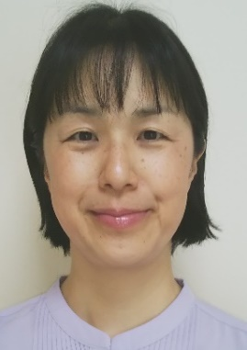 |  | 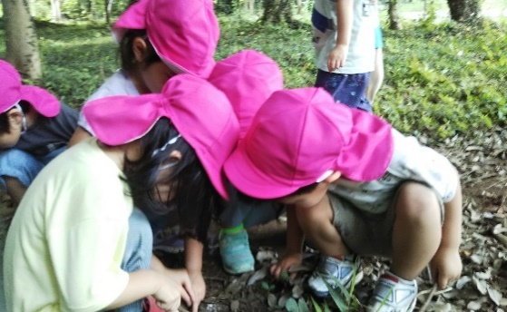 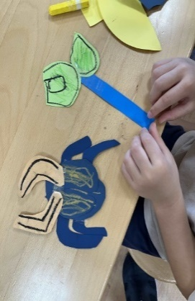

活動のPR |  | 保育士や学童クラブでの経験を生かし楽しく分かりやすい活動をしています。

主な専門分野
（１） | 自然への愛着 |  | 「生きものは友達だよ」子供と生きものが友達になる橋渡しの活動
（２） | 生態系・生物多様性 |  | 「地球でみんな一緒に生きている」生きものを身近に感じる活動

所有資格、経歴

所有資格 | 環境省認定環境カウンセラー、こども環境管理士、ビオトープ管理士、生態系保護指導員マスター等
経歴 | 保育園にて体験を通しての環境教育活動、埼玉県みどりの再生県民会議委員
地域等での活動（複数記載可）
所属又は主催団体 |  |  | 団体や個人の活動紹介HP

環境学習指導可能エリア
全市町村対応可／地域限定 |  | ※ 地域限定の場合：市町村・地域名 |  |  |  | 具体的な場所がある場合
地域限定 |  | 狭山市、入間市、所沢市(他市町村については応相談)
講座スタイル（複数〇可） |  | 対象（複数〇可）
講義 | 体験活動 | 未就学児 | 小学生 | 中学生 | 高校生 | 一般（大人） | 事業者
 | ○ | ○ | ○

連絡先 |  |  |  | ※連絡先非公表の場合又は電話連絡を御希望の場合は、環境政策課 （０４８－８３０－３０１９）へお問い合わせください
MAIL | chikyunakayoshi@gmail.com
環境学習指導等の活動実績
全体 | 回数 | 環境学習への延べ参加人数 |  |  | 名前 | 田畑 貴子
活動回数 | 7 | 180人

主な活動実績の紹介 |  |  |  |  | ※１枚に収まる範囲で記載願います
年 月 | 活動内容（環境学習のテーマ） |  |  | 依頼団体 |  | 主な対象 | 参加人数
令和2年5月 | 幼児「畑に虫の好きな花や草の種まき」 |  |  | 狭山市内保育園 |  | 園児 | 15人
令和３年１１月 | 幼児「エコタフブネで小さな森づくり」 |  |  | 狭山市内保育園 |  | 園児 | 15人
令和4年6月 | 幼児「ダンゴムシレストラン」 |  |  | 狭山市内保育園 |  | 園児 | 45人
令和4年１１月 | 幼児「カブトムシの幼虫の住処作り」 |  |  | 狭山市内保育園 |  | 園児 | 30人
令和5年4月 | 乳幼児「園庭や畑や森で虫探し」 |  |  | 狭山市内保育園 |  | 園児 | 30人
令和6年12月 | 幼児「ダンゴムシのお家作り」 |  |  | 狭山市内保育園 |  | 園児 | 5人
令和６年１２月 | 森のクリーン作戦 |  |  | 狭山市内自治体 |  | 大人・子ども | 40人

以下は選択用の記載ですので、修正等は行わないでください

参照リスト
該当の有無 | ○ | ○
 | - | ×

年代 | 20代
 | 30代
 | 40代
 | 50代
 | 60代
 | 70代
 | 80代
 | 90代

活動エリア | 全市町村
 | 地域限定

主な専門分野 | 自然への愛着
 | 生態系・生物多様性
 | 水質
 | 川の再生活動
 | 大気
 | 地質
 | 地球温暖化
 | 資源・エネルギー
 | 産業
 | 消費生活・衣食住
 | 公害・化学物質
 | ３Ｒ
 | SDGs

日付 | 1月
 | 2月
 | 3月
 | 4月
 | 5月
 | 6月
 | 7月
 | 8月
 | 9月
 | 10月
 | 11月
 | 12月

75田畠麻帆
埼玉県環境アドバイザー活動紹介個票 |  |  |  |  |  |  |  | 検索用一覧に戻る

名前 |  | ふりがな |  | 年代 | 所在市町村
田畠 麻帆 |  | たばた まほ |  | 50代 | 北本市

顔写真又はイラスト |  | 活動状況の写真（1～２枚）
 |  | 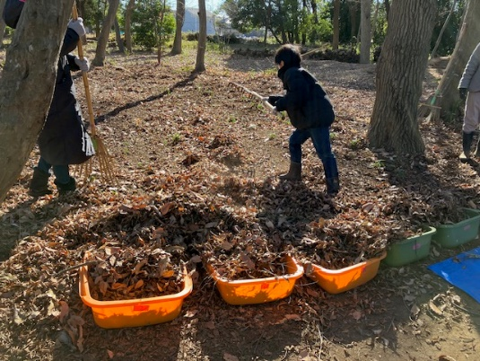 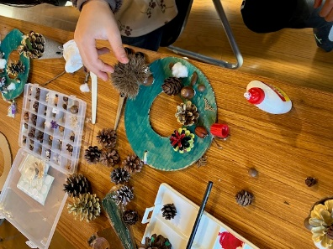

活動のPR |  | 主に子ども向けの森林ESD活動や環境教育ワークショップを行っています

主な専門分野
（１） | 自然への愛着 |  | なぜ、自然を守ることが大切なのかを共に考える活動
（２） | 地球温暖化 |  | 地球温暖化の原因や影響、再生可能エネルギーを学ぶ活動

所有資格、経歴

所有資格 | 認定ワークショップデザイナーマスター／森林セラピスト／森林セラピーガイド／自然体験活動指導者／森林ESDリーダー
経歴 | 未就学児向け環境教育プログラムの企画運営（年間約500名程度）、小学生向け環境教育プログラムの企画運営、NPO法人事務局スタッフ
地域等での活動（複数記載可）
所属又は主催団体 |  |  | 団体や個人の活動紹介HP
NPO法人そらべあ基金 |  |  | そらべあ基金は再生可能エネルギーの普及啓発と環境教育を行うNPO法人です。個人活動としても、森林ESD活動を主に子どもや家族向けに実施しています。

環境学習指導可能エリア
全市町村対応可／地域限定 |  | ※ 地域限定の場合：市町村・地域名 |  |  |  | 具体的な場所がある場合
地域限定 |  | 応相談
講座スタイル（複数〇可） |  | 対象（複数〇可）
講義 | 体験活動 | 未就学児 | 小学生 | 中学生 | 高校生 | 一般（大人） | 事業者
○ | ○ | ○ | ○ |  |  | ○

連絡先 |  |  |  | ※連絡先非公表の場合又は電話連絡を御希望の場合は、環境政策課 （０４８－８３０－３０１９）へお問い合わせください
MAIL
環境学習指導等の活動実績
全体 | 回数 | 環境学習への延べ参加人数
活動回数 | 5 | 約100名

主な活動実績の紹介 |  |  |  |  | ※１枚に収まる範囲で記載願います
年 月 | 活動内容（環境学習のテーマ） |  |  | 依頼団体 |  | 主な対象 | 参加人数
2023-05-01 | 東京都小金井市の全小学校「森林 ESD プログラム」導入に伴う指導者 座学研修・実地研修 |  |  | (公社)国土緑化推進機構 |  | 小学6年生 | 数クラス
2023-02-01 | どんぐり林の里山で 秋冬の親子体験活動 |  |  | 多様な学びのプロジェクト コドモ農業大学 |  | 小学生とその家族 | 20家族
2023-12-01 | どんぐり林の里山で 秋冬の親子体験活動 |  |  | 市民グループ |  | 小学生とその家族 | 2家族
2020-11-01 | みんなで守ろう！育てよう！よしみ里山プロジェクト |  |  | NPO法人ナチュラルリングトラスト |  | 小学生とその家族 | 28
2020-12-01 | みんなで守ろう！育てよう！よしみ里山プロジェクト |  |  | NPO法人ナチュラルリングトラスト |  | 小学生とその家族 | 19

以下は選択用の記載ですので、修正等は行わないでください

参照リスト
該当の有無 | ○ | ○
 | - | ×

年代 | 20代
 | 30代
 | 40代
 | 50代
 | 60代
 | 70代
 | 80代
 | 90代

活動エリア | 全市町村
 | 地域限定

主な専門分野 | 自然への愛着
 | 生態系・生物多様性
 | 水質
 | 川の再生活動
 | 大気
 | 地質
 | 地球温暖化
 | 資源・エネルギー
 | 産業
 | 消費生活・衣食住
 | 公害・化学物質
 | ３Ｒ
 | SDGs

日付 | 1月
 | 2月
 | 3月
 | 4月
 | 5月
 | 6月
 | 7月
 | 8月
 | 9月
 | 10月
 | 11月
 | 12月

88橋本健一
埼玉県環境アドバイザー活動紹介個票 |  |  |  |  |  |  |  | 検索用一覧に戻る

名前 |  | ふりがな |  | 年代 | 所在市町村
橋本 健一 |  | はしもと けんいち |  | 50代 | さいたま市

顔写真又はイラスト |  | 活動状況の写真（1～２枚）
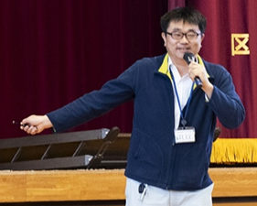 |  | 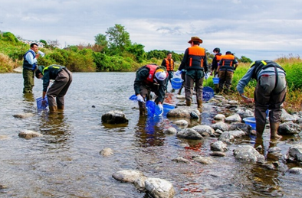 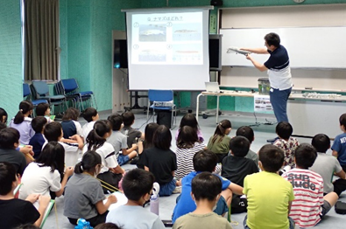

活動のPR |  | 川の国埼玉にすむ魚や川の自然への愛おしさや環境保全の意識向上のための環境学習を提供！（生き物への驚きと感動を感覚で学び、生涯記憶に残る楽しくて面白い学習を実施しています。）

主な専門分野
（１） | 自然への愛着 |  | 水辺の生きものや自然への愛着を育む環境学習を提供（環境保全の意識向上）
（２） | 生態系・生物多様性 |  | 地域の希少種保護や外来種の防除・駆除により本来の健全な生態系を保全・創出

所有資格、経歴

所有資格 | 技術士（建設環境）、自然観察指導員、生物分類技能検定１級（魚類）、RCCM（建設環境）、ビオトープ管理士計画部門２級
経歴 | ・河川の魚類・底生動物の生息域復元の検討や環境学習活動 ・希少種の生息地保全計画の立案および保護活動（スナヤツメ類・タナゴ類） ・魚類の産卵場調査と保全対策の検討（アユ・ウグイ類・コイ・フナ類） ・希少鳥類の生息実態調査（イヌワシ・クマタカ・オオタカ類の猛禽類） ・国立公園設立の保全・復元計画の立案・検討委員会の運営および建設事業におけるミティゲーションの提案 ・多自然川づくり事業の自然環境調査・事前事後評価・住民参加によるモニタリングや環境学習のサポート ・生態系に配慮した全断面魚道やビオトープの設計・モニタリングの実施・順応的管理の提案
地域等での活動（複数記載可）
所属又は主催団体 |  |  | 団体や個人の活動紹介HP
・埼玉県環境学習応援隊 ・さいたま市環境教育ネットワークパートナー ・日本魚類学会 ・NPOエコ．エコ ・埼玉県生態系保護協会 ・日本自然保護協会 |  |  | 【県や市と協働して環境学習活動を展開】 https://www.pref.saitama.lg.jp/a0501/kankyogakusyu/ouentai-dainippondaiyaconsultant.html https://www.city.saitama.lg.jp/001/009/017/002/002/p097806.html 【希少種保護や外来種の防除・駆除に関する調査研究の実施と論文報告等】 https://www.river-museum.jp/wp/wp-content/uploads/2024/04/kawahaku-kiyouNo.24_P25-30.pdf

環境学習指導可能エリア
全市町村対応可／地域限定 |  | ※ 地域限定の場合：市町村・地域名 |  |  |  | 具体的な場所がある場合
埼玉県内全域
講座スタイル（複数〇可） |  | 対象（複数〇可）
講義 | 体験活動 | 未就学児 | 小学生 | 中学生 | 高校生 | 一般（大人） | 事業者
〇 | 〇 |  | 〇 | 〇 | 〇

連絡先
電話 | 090-1176-2238
FAX | 048-711-2144
MAIL | hashimotosp10@gmail.com (会社）hashimoto_kenichi@dcne.co.jp
環境学習指導等の活動実績
全体 | 回数 | 環境学習への延べ参加人数 |  |  | 名前 | 橋本 健一
活動回数 | 16 | 1,505

主な活動実績の紹介 |  |  |  |  | ※１枚に収まる範囲で記載願います
年 月 | 活動内容（環境学習のテーマ） |  |  | 依頼団体 |  | 主な対象 | 参加人数
2000-08-01 | 小田川(肱川水系)の魚類についての出前授業 |  |  | 内子町(愛媛県) |  | 地元の 小学・中学生 保護者 | 20
2001-07-01 | 四万十川の水生生物についての野外体験学習 |  |  | 国土交通省 四国地方整備局 中村河川国道事務(高知県) |  | 中村中学校生 担当教員 | 40
2002-10-01 | 鏡川の魚類についての野外体験学習 |  |  | 高知県 高知河川事務所 |  | 昭和小学校 4年生 担当教員 | 80
2003-11-01 | 新川川(仁淀川水系)の魚類についての出前教室 |  |  | 高知県 土木部 中央西土木事務所 |  | 高知若草養護学校生、春野東小学校生、春野西小学校生、各学校の教員、各学校の校長先生 | 120
2017-07-01 | 藤岡市内の農業水路(利根川水系)に生息する市指定天然記念物ヤリタナゴの観察会 ※現地の観察指導依頼があり協力した |  |  | ヤリタナゴ調査会(群馬県) |  | 地元住民および近隣の小学・中学生 | 50
2023-10-01 | 「SDGsの視点でのおさかな教室[川の国編]」についてのオンライン学習 |  |  | 世界に目を向けよう ～今、私たちにできること～ (地球市民学習：さいたま市) |  | さいたま市内の小学～大学生、元教員 | 13
2023-10-01 | 荒川での水生生物についての野外体験学習 ※埼玉県立川の博物館、埼玉中央漁業協同組合、埼玉県農林部水産研究所、寄居町の協力あり |  |  | 港区高輪中学・高等学校 理科研究部(東京都) |  | 中学・高校生 担当教員 | 14
2024-01-01 | 「おさかな教室[世田谷編]」についての出前教室 |  |  | 世田谷区 祖師谷小学校(東京都) |  | 4年生 教員 校長先生 | 114
2024-03-01 | 魚類研究と環境保全についての講演 ※理科研究発表会の最後に講義依頼があり協力 |  |  | 港区 高輪中学・高等学校 理科研究部(東京都) |  | 中学・高校生 担当教員 保護者 | 150
2024-06-01 | 「おさかな教室[川の国編]Ⅱ(外来種)」についてのオンライン学習 |  |  | 世界に目を向けよう ～今、私たちにできること～ (地球市民学習：さいたま市) |  | さいたま市内の小学～大学生、高齢者、元教員 | 15
2024-09-01 | 「おさかな教室[川の国編]」についての出前教室 (霞川・入間川(荒川水系)) |  |  | 入間市 高倉小学校(埼玉県) |  | 5年生 担当教員 校長先生 | 47
2024-09-01 | 「おさかな教室[川の国編]」についての出前教室 (黒目川・新河岸川(荒川水系)) |  |  | 埼玉県 環境部 環境政策課 (埼玉県環境学習応援隊) |  | 朝霞第七小学校4年生、担当教員、校長先生 | 154
2024-10-01 | 霞川(荒川水系)での野外体験学習 (生きもの・水環境・ゴミ) ※霞川をきれいにする会、入間市衛生自治会 飯能県土整備事務所、入間漁業協同組合 入間市の協力あり |  |  | 入間市 高倉小学校(埼玉県) |  | 5年生 担当教員 校長先生 | 48
2024-10-01 | 「おさかな教室[川の国編]Ⅲ(絶滅危惧種)」についてのオンライン学習 |  |  | 世界に目を向けよう ～今、私たちにできること～ (地球市民学習：さいたま市) |  | さいたま市内の小学～大学生、高齢者、元教員 | 11
2024-11-01 | 「荒川水系の外来種について」の出前教室 |  |  | 港区高輪中学・高等学校 理科研究部(東京都) |  | 中学・高校生 担当教員 | 13
2024-11-01 | 「SDGｓお魚教室(外来種)」の出前教室 |  |  | 埼玉県 環境部 環境政策課 |  | 埼玉県内の 小学生～大人 | 616

以下は選択用の記載ですので、修正等は行わないでください

参照リスト
該当の有無 | ○ | ○
 | - | ×

年代 | 20代
 | 30代
 | 40代
 | 50代
 | 60代
 | 70代
 | 80代
 | 90代

活動エリア | 全市町村
 | 地域限定

主な専門分野 | 自然への愛着
 | 生態系・生物多様性
 | 水質
 | 川の再生活動
 | 大気
 | 地質
 | 地球温暖化
 | 資源・エネルギー
 | 産業
 | 消費生活・衣食住
 | 公害・化学物質
 | ３Ｒ
 | SDGs

日付 | 1月
 | 2月
 | 3月
 | 4月
 | 5月
 | 6月
 | 7月
 | 8月
 | 9月
 | 10月
 | 11月
 | 12月

112三好あき子
埼玉県環境アドバイザー活動紹介個票 |  |  |  |  |  |  |  | 検索用一覧に戻る

名前 |  | ふりがな |  | 年代 | 所在市町村
三好 あき子 |  | みよし あきこ |  | 70代 | 春日部市

顔写真又はイラスト |  | 活動状況の写真（1～２枚）


活動のPR

主な専門分野
（１） | 生態系・生物多様性 |  | 屋外で、様々な生き物を観察し、自然の大切さ、奥深さを伝える 室内で、自然の仕組み、生物多様性、生き物の不思議などのお話
（２） | 自然への愛着 |  | 身近な自然に目を向け、多様な生きものがかかわりあって生きていることを伝える

所有資格、経歴

所有資格 | 生態系保護指導員・自然観察指導員
経歴 | 埼玉県生態系保護協会理事・春日部支部長 春日部市環境審議員
地域等での活動（複数記載可）
所属又は主催団体 |  |  | 団体や個人の活動紹介HP
埼玉県生態系保護協会春日部支部

環境学習指導可能エリア
全市町村対応可／地域限定 |  | ※ 地域限定の場合：市町村・地域名 |  |  |  | 具体的な場所がある場合
全市町村
講座スタイル（複数〇可） |  | 対象（複数〇可）
講義 | 体験活動 | 未就学児 | 小学生 | 中学生 | 高校生 | 一般（大人） | 事業者
○ | ○ | ○ | ○ | ○ | ○ | ○

連絡先 |  |  |  | ※連絡先非公表の場合又は電話連絡を御希望の場合は、環境政策課 （０４８－８３０－３０１９）へお問い合わせください
MAIL | a-hiil-m@nifty.com
環境学習指導等の活動実績
全体 | 回数 | 環境学習への延べ参加人数
活動回数 | 年間50位回以上

主な活動実績の紹介 |  |  |  |  | ※１枚に収まる範囲で記載願います
年 月 | 活動内容（環境学習のテーマ） |  |  | 依頼団体 |  | 主な対象 | 参加人数
2023年4～12月 | 学校ビオトープで生き物探し（10回） |  |  | 宮川小学校 |  | 小学4年生 | 各回30人
2023年度 | 近隣の公園で生き物探し(5回) |  |  | 第1児童館エンゼルドーム |  | 幼児～小学生 | 各回15人程度
2023年度 | 古利根川の自然ふれあい観察会（12回） |  |  | 埼玉県生態系保護協会 春日部支部主催 |  | 大人 | 各回15人前後
2023年度 | 谷原親水広場 ビオトープ管理（12回） |  |  | 埼玉県生態系保護協会 春日部支部主催 |  | 大人 | 各回10人程度
2023年度 | 見沼自然散策（9回） |  |  | 見沼たんぼ地域ガイドクラブ |  | 大人 | 各回15人程度
2023年度 | 市内小学校で身近な生き物探し(3校) |  |  | 市環境政策課 |  | 小学生
2023-07-01 | 講座 市内の自然環境について |  |  | 春日部夢の森公園 |  | 大人 | 20人
令和元年 11月 | 近隣の公園で虫探し |  |  | 春日部市立 庄和第二保育所 |  | 幼児 | 28
令和元年 11月 | 自然はっけん塾 生きもの探し虫探し |  |  | 春日部市立 春日部第1センター エンゼルドーム |  | 小学生幼児 | 5
令和元年 10月 | いきもの探検 |  |  | 春日部市立 庄和児童センター スマイルしょうわ |  | 幼児 | 18
令和元年 10月 | ビオトープでの授業 |  |  | 宮川小学校4年 |  | 小学生 | 38
令和元年 10月 | 近隣の公園でどんぐりや落ち葉拾い |  |  | 戸田サクラソウ保育園 |  | 幼児 | 23
令和元年 10月 | 市内の自然散策と景観探索 |  |  | 春日部市都市計画課との共催 |  | 大人 | 22

以下は選択用の記載ですので、修正等は行わないでください

参照リスト
該当の有無 | ○ | ○
 | - | ×

年代 | 20代
 | 30代
 | 40代
 | 50代
 | 60代
 | 70代
 | 80代
 | 90代

活動エリア | 全市町村
 | 地域限定

主な専門分野 | 自然への愛着
 | 生態系・生物多様性
 | 水質
 | 川の再生活動
 | 大気
 | 地質
 | 地球温暖化
 | 資源・エネルギー
 | 産業
 | 消費生活・衣食住
 | 公害・化学物質
 | ３Ｒ
 | SDGs

日付 | 1月
 | 2月
 | 3月
 | 4月
 | 5月
 | 6月
 | 7月
 | 8月
 | 9月
 | 10月
 | 11月
 | 12月

126吉田俊彦
埼玉県環境アドバイザー活動紹介個票 |  |  |  |  |  |  |  | 検索用一覧に戻る

名前 |  | ふりがな |  | 年代 | 所在市町村
吉田 俊彦 |  | よしだ としひこ |  | 50代 | 入間市

顔写真又はイラスト |  | 活動状況の写真（1～２枚）
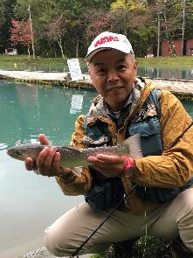 |  | 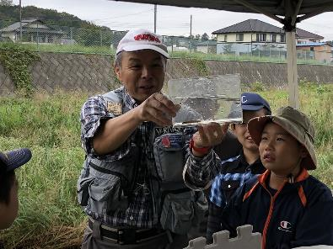 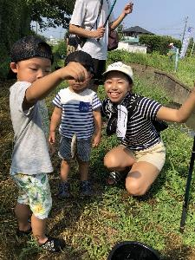

主な専門分野
（１） | 川の再生活動 |  | 漁協と協力した在来魚類の産卵床造成への協力など
（２） | 自然への愛着 |  | 魚釣りを通じ埼玉の川に郷土愛を持ってもらう活動

所有資格、経歴

所有資格 | 埼玉県漁場管理委員
経歴 | 元川の国アドバイザー
地域等での活動（複数記載可）
所属又は主催団体 |  |  | 団体や個人の活動紹介HP
NPO法人バーブレスフック普及協会 |  |  | http://npo-barblesshook.com/

環境学習指導可能エリア
全市町村対応可／地域限定 |  | ※ 地域限定の場合：市町村・地域名 |  |  |  | 具体的な場所がある場合
全市町村
講座スタイル（複数〇可） |  | 対象（複数〇可）
講義 | 体験活動 | 未就学児 | 小学生 | 中学生 | 高校生 | 一般（大人） | 事業者
○ | ○ |  | ○ | ○ | ○ | ○ | ○

連絡先 |  |  |  | ※連絡先非公表の場合又は電話連絡を御希望の場合は、環境政策課 （０４８－８３０－３０１９）へお問い合わせください
MAIL | office@npo-barblesshook.com
環境学習指導等の活動実績
全体 | 回数 | 環境学習への延べ参加人数
活動回数 | 8 | 約160名

主な活動実績の紹介 |  |  |  |  | ※１枚に収まる範囲で記載願います
年 月 | 活動内容（環境学習のテーマ） |  |  | 依頼団体 |  | 主な対象 | 参加人数
2024-05-22 | いるま川いきものさがし |  |  | NPO法人AIKURU |  | 児童とその親 | 22
2024-07-26 | 青少年居場所事業・霞川釣り体験 |  |  | AIKURUフリーベース |  | 中高生 | 15
2024-07-26 | 入間川川耕して |  |  | NPO法人AIKURU |  | 入間市民 | 20
2024-08-02 | 霞川・夏休み親子釣り体験 |  |  | バーブレスフック普及協会 |  | 学童とその親 | 18
2024-08-25 | 青少年居場所事業・霞川釣り体験 |  |  | ゴリラの勉強会 |  | 中高生 | 20
2024-09-28 | 不老川・ザリガニ獲り体験 |  |  | NPO法人AIKURU |  | 児童とその親 | 20
2024-11-04 | 青少年居場所事業・ブラックバス釣り体験 |  |  | AIKURUフリーベース |  | 中高生 | 15
2024-11-06 | いるま川秋のいきものさがし |  |  | NPO法人AIKURU |  | 学童とその親 | 15
2025-01-26 | 入間川笹伏せ・蛇籠・生きもの観察 |  |  | NPO法人AIKURU |  | 学童とその親 | 18

以下は選択用の記載ですので、修正等は行わないでください

参照リスト
該当の有無 | ○ | ○
 | - | ×

年代 | 20代
 | 30代
 | 40代
 | 50代
 | 60代
 | 70代
 | 80代
 | 90代

活動エリア | 全市町村
 | 地域限定

主な専門分野 | 自然への愛着
 | 生態系・生物多様性
 | 水質
 | 川の再生活動
 | 大気
 | 地質
 | 地球温暖化
 | 資源・エネルギー
 | 産業
 | 消費生活・衣食住
 | 公害・化学物質
 | ３Ｒ
 | SDGs

日付 | 1月
 | 2月
 | 3月
 | 4月
 | 5月
 | 6月
 | 7月
 | 8月
 | 9月
 | 10月
 | 11月
 | 12月

133大石章
埼玉県環境アドバイザー活動紹介個票 |  |  |  |  |  |  |  | 検索用一覧に戻る

名前 |  | ふりがな |  | 年代 | 所在市町村
大石 章 |  | おおいし あきら |  | 60代 | 飯能市

顔写真又はイラスト |  | 活動状況の写真（1～２枚）
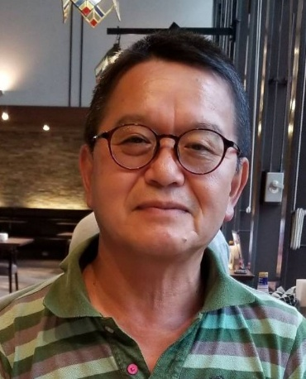 |  | 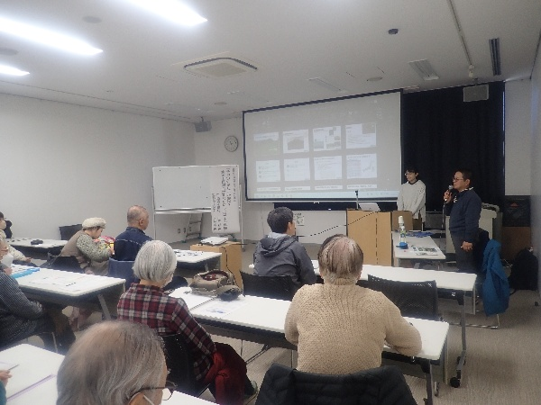 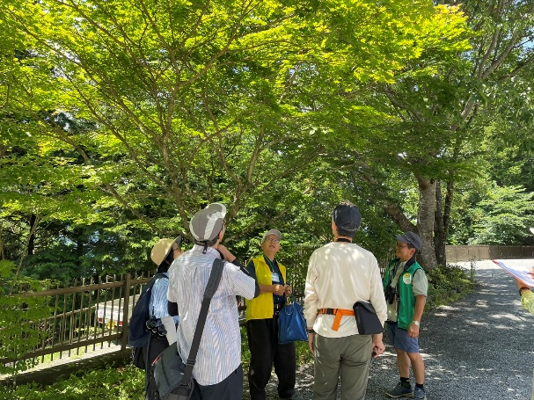

活動のPR |  | 自然に関する講演、自然ガイドなど行います

主な専門分野
（１） | 自然への愛着 |  | 自然ガイド
（２） | 生態系・生物多様性 |  | 生物調査、希少種保護、外来種駆除など

所有資格、経歴

所有資格 | 自然観察指導員（22年）
経歴 | 緑のトラスト保全4号地管理（22年）、埼玉県自然公園指導員、環境省自然公園指導員、飯能市環境市議会委員
地域等での活動（複数記載可）
所属又は主催団体 |  |  | 団体や個人の活動紹介HP
NPO法人天覧山・多峯主山の自然を守る会 NPO法人自然観察指導員埼玉 公益財団法人さいたま緑のトラスト協会 |  |  | http://www.tenranzan.net/ https://www.shizen-saitama.com/ http://saitama-greenerytrust.com/

環境学習指導可能エリア
全市町村対応可／地域限定 |  | ※ 地域限定の場合：市町村・地域名 |  |  |  | 具体的な場所がある場合
全市町村
講座スタイル（複数〇可） |  | 対象（複数〇可）
講義 | 体験活動 | 未就学児 | 小学生 | 中学生 | 高校生 | 一般（大人） | 事業者
○ | ○ |  | ○ | ○ | ○ | ○ | ○

連絡先 |  |  |  | ※連絡先非公表の場合又は電話連絡を御希望の場合は、環境政策課 （０４８－８３０－３０１９）へお問い合わせください
MAIL | ezh01701@nifty.com
環境学習指導等の活動実績
全体 | 回数 | 環境学習への延べ参加人数 |  |  | 名前 | 大石 章
活動回数 | １３回 | 約８００人

主な活動実績の紹介 |  |  |  |  | ※１枚に収まる範囲で記載願います
年 月 | 活動内容（環境学習のテーマ） |  |  | 依頼団体 |  | 主な対象 | 参加人数
令和７年5,10,12月 | 小学生の田んぼづくり、森林管理による里山保全 |  |  | 飯能市内小学校 |  | 小学5年生 | ４００人
令和７年 6,7,12,1月 | ホタル観察、夏の夜の生きもの観察、冬の生きもの観察、生物調査 |  |  | NPO |  | 一般、子ども | ６０人
令和７年 6,7月 | 地域の開発変更運動から中止による里山保全活動への転換 |  |  | 駿河台大学 |  | 大学生 | ３００人
令和7年 10月 | 昆虫等の観察手法 |  |  | さいたま緑のトラスト協会 |  | 一般 | ６人
令和7年 11月 | 地域の自然環境問題の講演＋自然観察会 |  |  | 日本環境教育フォーラム |  | 一般 | 30人

以下は選択用の記載ですので、修正等は行わないでください

参照リスト
該当の有無 | ○ | ○
 | - | ×

年代 | 20代
 | 30代
 | 40代
 | 50代
 | 60代
 | 70代
 | 80代
 | 90代

活動エリア | 全市町村
 | 地域限定

主な専門分野 | 自然への愛着
 | 生態系・生物多様性
 | 水質
 | 川の再生活動
 | 大気
 | 地質
 | 地球温暖化
 | 資源・エネルギー
 | 産業
 | 消費生活・衣食住
 | 公害・化学物質
 | ３Ｒ
 | SDGs

日付 | 1月
 | 2月
 | 3月
 | 4月
 | 5月
 | 6月
 | 7月
 | 8月
 | 9月
 | 10月
 | 11月
 | 12月

